ChatGLM上的表现
问题 | 回答 |  | 评价
怎么启动已存在的容器? | 您可以使用以下命令启动已存在的容器： docker run -it --name mycontainer -p 8080:8080 mycontainer 其中，-it 表示运行 Docker 容器的交互式模式，--name mycontainer 表示给容器指定一个名称，-p 8080:8080 表示将容器的 8080 端口映射到主机的 8080 端口上。 如果容器不存在，你可以使用以下命令创建它： docker run -it --name mycontainer -p 8080:8080 mycontainer 这个命令会创建一个名为 mycontainer 的容器，并将其映射到主机的 8080 端口上。如果你想要停止该容器，可以使用以下命令： docker stop mycontainer 如果你想要删除该容器，可以使用以下命令： docker rm mycontainer |  | 正确
top命令应该怎么使用? | top命令是一个常用的Linux系统监控工具，可以显示进程的 CPU、内存、磁盘和网络使用情况等信息。top命令使用如下格式： top [-u][-p <PID>] [-b <Bufsize>] [-n <Nicely>] [-t <Timeout>] [-p <PID>...] 其中各个参数的含义如下： -u：仅显示用户名，而不显示进程ID，可以用于查看系统的进程列表。 -p <PID>：显示指定PID对应的进程信息，包括CPU、内存、磁盘和网络使用情况等信息。 -b <Bufsize>：仅显示缓冲区内的信息，可以用于查看系统的缓冲区使用情况。 -n <Nicely>：仅显示简要信息，可以用于快速查看系统的进程列表。 -t <Timeout>：显示进程运行时间，可以用于查看进程的运行时间。 -p <PID>...：显示指定PID对应的进程信息，可以用于查看系统的进程列表。 例如，要查看用户名为“root”的进程信息，可以使用以下命令： top -u root -p 12345 这个命令会显示指定PID对应的进程信息，包括CPU、内存、磁盘和网络使用情况等信息。其中，-p 12345 表示只显示指定PID对应的进程信息。 | 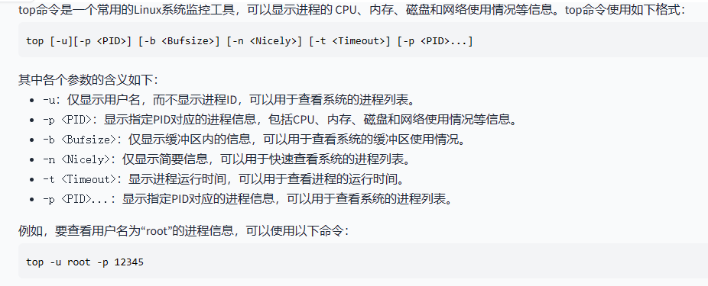 | 正确
shell脚本怎么声明变量? | 在 shell 脚本中声明变量，可以使用以下两种方式： 使用变量名和变量值 在变量名和变量值之间使用分号，如： 变量名=变量值 例如： message="Hello, world!" 使用变量名和变量类型 在变量名和变量类型之间使用变量类型，如： 变量名=类型 例如： name=John 两种方式都可以用来声明变量。 | 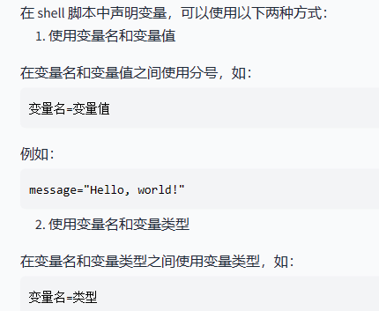 | 正确
vim怎么进入编辑模式? | 在 Vim 编辑器中，你可以通过按下 i 键进入插入模式，通过按下 a 键进入编辑模式。 |  | 正确
linux有哪些文件压缩工具? | Linux 系统上有许多文件压缩工具，以下是其中一些常见的工具： gzip：是一种快速压缩和解压缩工具，支持多种压缩算法，如 LZ777、DEFLATE、LZ77 等。 bzip2：是一种更快的压缩工具，支持更多的压缩算法，如 BZIP2、LZ78、LZ79 等。 LZMA：是一种无损压缩工具，支持许多不同的压缩算法，如 LZ77、LZ78、LZ64 等。 TAR：是一种归档工具，可以将多个文件归档成一个压缩文件，支持 GZIP、RPM、SHA1 等压缩算法。 5.和解压缩工具：7z，wget，cab，tar，rsync，du，举几个常用的。 | 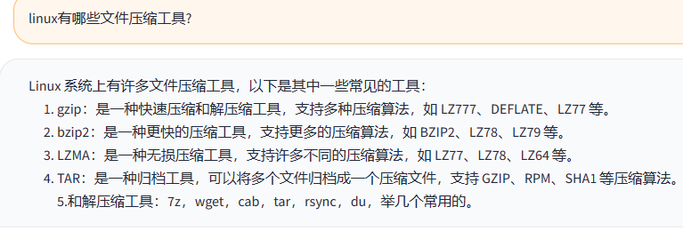 | 正确
什么是局部环境变量? | 本地环境变量是在本地机器上定义的变量，通常用于在本地机器上运行的命令行工具中，以避免在每次运行命令时都重新定义全局环境变量。 在 Linux 中，可以通过在命令行中使用 export 命令来定义本地环境变量，例如： export MY_VARIABLE="value" 这个命令会在当前会话中定义一个名为 MY_VARIABLE 的本地环境变量，其值为 value。 本地环境变量不会对全局环境变量产生影响，因此在运行 export 命令之后，如果还需要使用全局环境变量，需要再次定义它们。 |  | 正确
linux预设的shell是什么? | 内 容 Linux的shell是一个命令行界面，用于与计算机交互。它允许用户通过输入命令来操作计算机。常见的Linux Shell有Bash、Zsh、Fish等。 针对这个问题，我猜你可能想要了解的是： "Linux的标准shell是什么？" |  | 不正确
如何通过文件名查找一个文件? | 可以使用find命令来通过文件名查找一个文件。find命令可以在文件系统中查找文件，并返回匹配指定文件名的第一个匹配的文件路径。 例如，要查找名为"example.txt"的文件，可以在终端中输入： find example.txt 这将会在当前目录及其子目录中查找名为"example.txt"的文件，并输出第一个匹配的文件路径。 如果你想要指定文件类型，可以使用通配符。例如，要查找所有后缀名为".txt"的文件，可以输入： find . -name "example.txt" 这将在当前目录及其子目录中查找所有后缀名为".txt"的文件。 |  | 正确
docker怎么为容器指定ip地址? | 要在Docker容器中指定IP地址,可以使用docker run --link选项,将指定IP地址与容器的ID绑定。例如,以下命令将容器ID为“mycontainer”的容器的IP地址绑定到主机IP地址“192.168.1.100”: docker run --link mycontainer:mycontainer --ip 192.168.1.100 这个命令将容器“mycontainer”与主机IP地址“192.168.1.100”的ID绑定,这样当容器运行时,它就会使用这个IP地址访问网络资源。如果容器需要与其他容器通信,可以使用docker attach命令,将其他容器的ID绑定到指定端口,例如: docker attach --口3300:3300 mycontainer 这个命令将容器ID为“mycontainer”的容器绑定到端口“3300:3300”上,这样该容器将可以使用该端口的流量进行通信。 |  | 部分正确
怎么添加一个用户 | 要在 Linux 中添加一个用户，请使用 useradd 命令。 例如，要在服务器上添加名为 newuser 的用户： useradd newuser 用户添加后，可以使用 id 命令来查看新用户的 ID： id newuser 用户 ID 格式为 useradd_username:x:UID，其中 useradd_username 是用户名，UID 是用户 ID。 如果想将 newuser 用户的密码重置为默认值（例如 password ），可以使用以下命令： passwd newuser 请注意，如果您想将 newuser 用户的密码更改为其他值，请使用 echo 命令将密码更改为文本格式，然后使用 passwd 命令将其更改为二进制格式。 echo "password:x:UID" newuser passwd newuser 这将在 newuser 用户的密码中添加 password:x:UID。 ``` |  | 正确

正确率 | 0.8
错误率 | 0.1

